画面イメージ
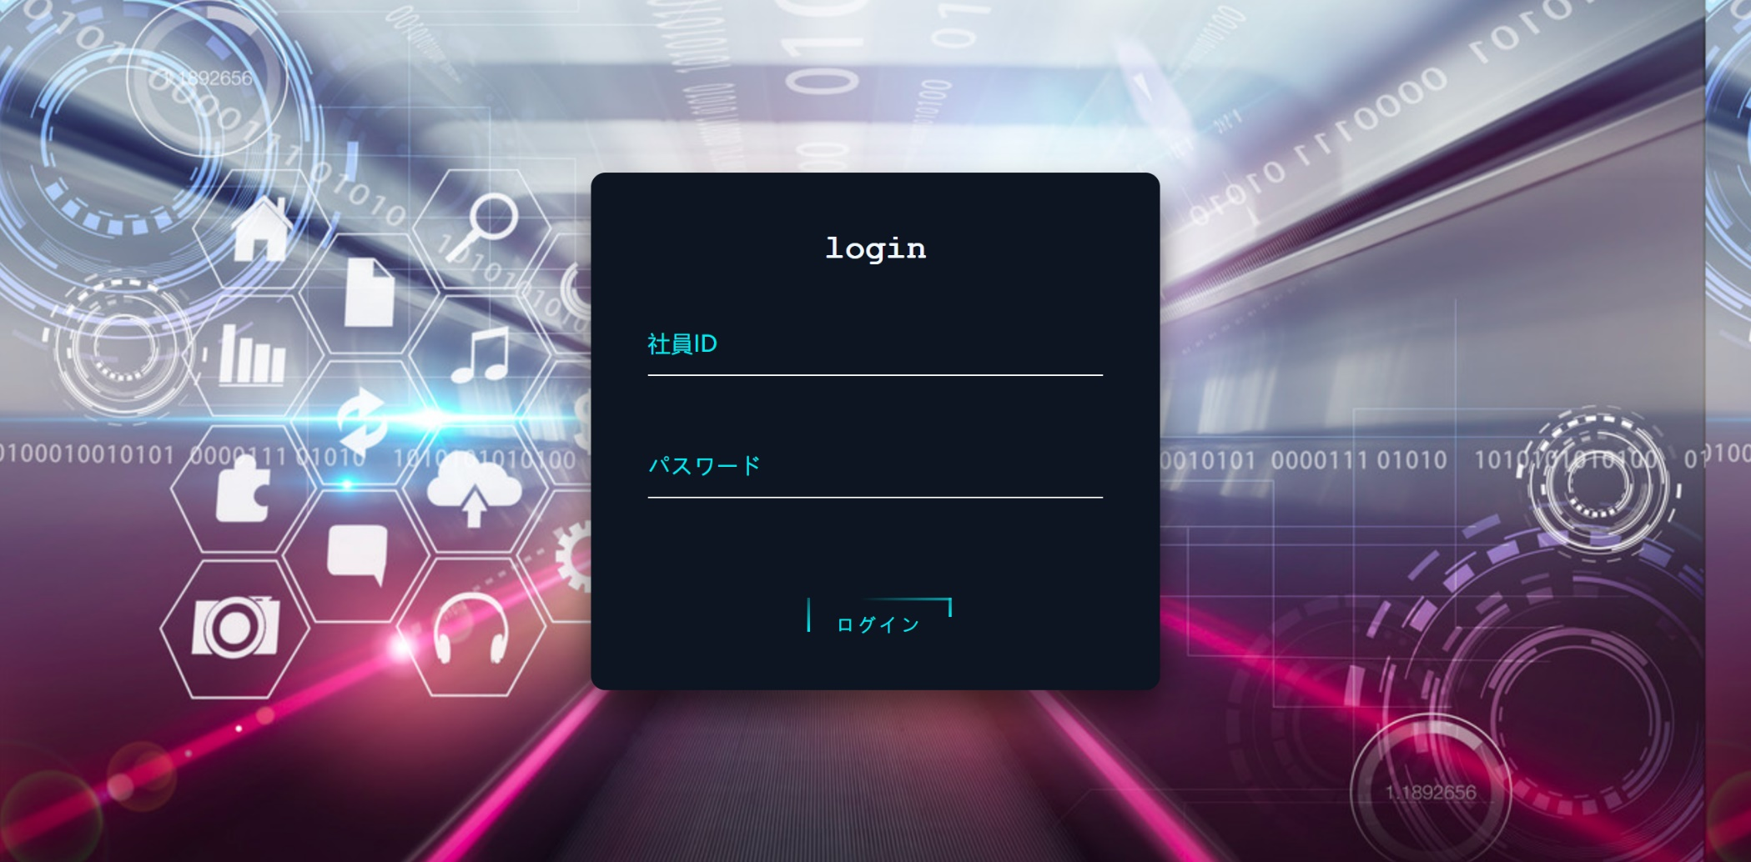
詳細設計書 |  | 論理名称 | login | システムID | 改訂日 | 2022-11-09
 |  | 物理名称 | 登録画面 | システム名称 | 改訂者 | 陳文

 | 登録画面レイアウト

IO関連
詳細設計書 |  | 論理名称 | login |  | システムID |  | 改訂日 | 2022-11-09
 |  | 物理名称 | 登録画面 |  | システム名称 |  | 改訂者 | 陳文

I/O関連図


login
 |  |  |  |  |  | メニュー一覧

パラメータ一覧
No | 論理名称 |  |  | 物理名称 |  | I/O | 備考
1
2
3
4
5
6
7
8
9
テーブル一覧
No | 論理名称 |  |  | 物理名称 |  | I/O | 備考
10 | T_USER |  |  | T_EMPLOYEE |  | O
11
12
13
14
15
16
17
18
ファイル一覧
No | 論理名称 |  |  | 物理名称 |  | I/O | 備考
19
20
21
22
23
24
25
26
27

